local admin account password po
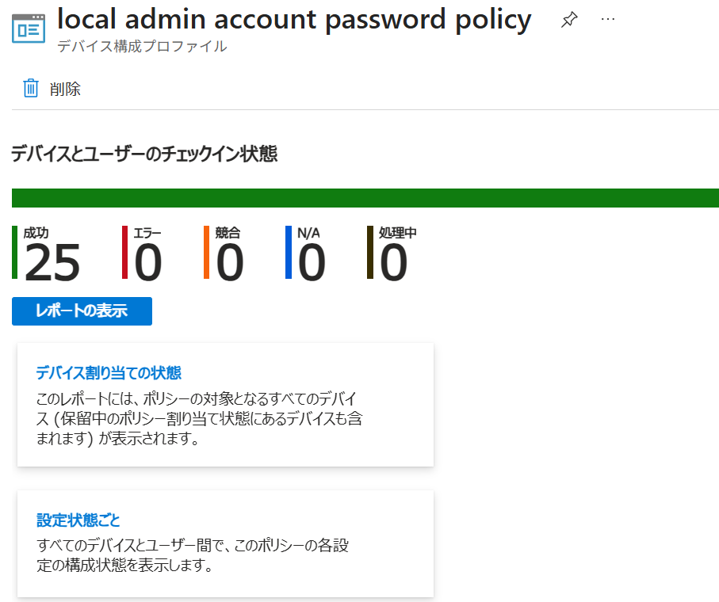
バックアップ ディレクトリ
パスワードを Microsoft Entra ID のみにバックアップする
パスワード有効期間日数
90
管理者アカウント名
\.appinst
パスワードの複雑さ
大文字 + 小文字 + 数字 + 特殊文字
パスワードの長さ
15
認証後のアクション
パスワードのリセット: 猶予期間が過ぎると、マネージド アカウントのパスワードがリセットされます。
自動アカウント管理が有効です
ターゲット アカウントは自動的に管理されます
自動アカウント管理ランダム化名
ターゲット アカウントの名前には、ランダムな数値サフィックスが使用されません。
アカウントの自動管理の名前またはプレフィックス
appinst
アカウントの自動管理でアカウントを有効にする
ターゲット アカウントが有効になります
自動アカウント管理ターゲット
あらかじめ登録された Administrator アカウントの管理

EdgeIEMode
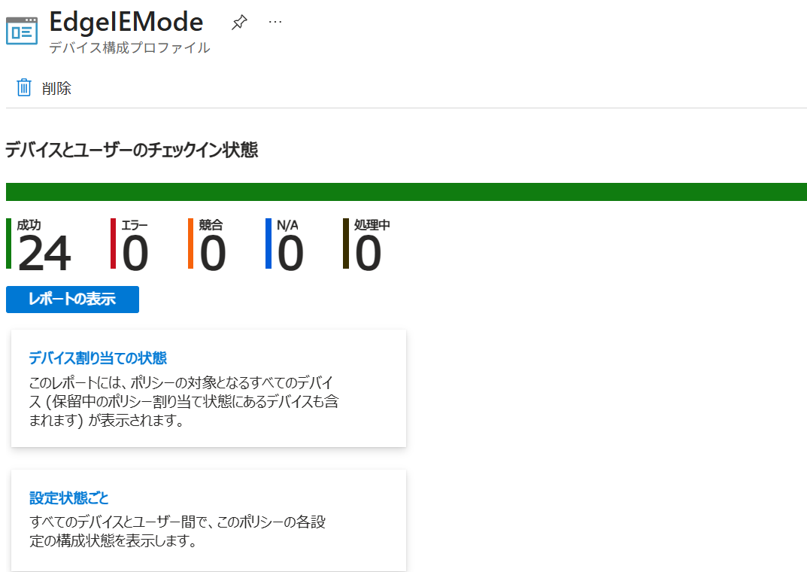
割り当て
包含されたグループ
グループ
状態
フィルター
フィルター モード
すべてのユーザー
アクティブ
なし
なし
構成設定

編集
管理用テンプレート
Internet Explorer > Internet Control Panel > Security Page > Internet Zone
サイズや位置の制限なしにスクリプトでウィンドウを開くことを許可する (User)
[有効]
------------------------------------------------------------------------
Allow script-initiated windows without size or position constraints
Enabled
サイズや位置の制限なしにスクリプトでウィンドウを開くことを許可する
[有効]
Allow script-initiated windows without size or position constraints (User)
Enabled
Microsoft Edge
Allow unconfigured sites to be reloaded in Internet Explorer mode
Enabled
Allow unconfigured sites to be reloaded in Internet Explorer mode (User)
Enabled
Configure Internet Explorer integration
Enabled
Internet Explorer 統合を構成する
Internet Explorer モード
Configure Internet Explorer integration (User)
Enabled
Internet Explorer 統合を構成する (User)
Internet Explorer モード
Configure the Enterprise Mode Cloud Site List
Enabled
Configure the Enterprise Mode Cloud Site List (Device)
f8834512-7e52-4b05-9bd5-e2057aacc186
Configure the Enterprise Mode Cloud Site List (User)
Enabled
Configure the Enterprise Mode Cloud Site List (User)
f8834512-7e52-4b05-9bd5-e2057aacc186
Send all intranet sites to Internet Explorer
Enabled
Send all intranet sites to Internet Explorer (User)
Enabled
Specify how "in-page" navigations to unconfigured sites behave when started from Internet Explorer mode pages
Enabled
Specify how "in-page" navigations to unconfigured sites behave when started from Internet Explorer mode pages (Device)
Keep all in-page navigations in Internet Explorer mode
Specify how "in-page" navigations to unconfigured sites behave when started from Internet Explorer mode pages (User)
Enabled
Specify how "in-page" navigations to unconfigured sites behave when started from Internet Explorer mode pages (User)
Keep all in-page navigations in Internet Explorer mode
証明書管理の設定
Use user-added TLS certificates from platform trust stores for server authentication
Enabled
Use user-added TLS certificates from platform trust stores for server authentication (User)

acc_pwd_setting
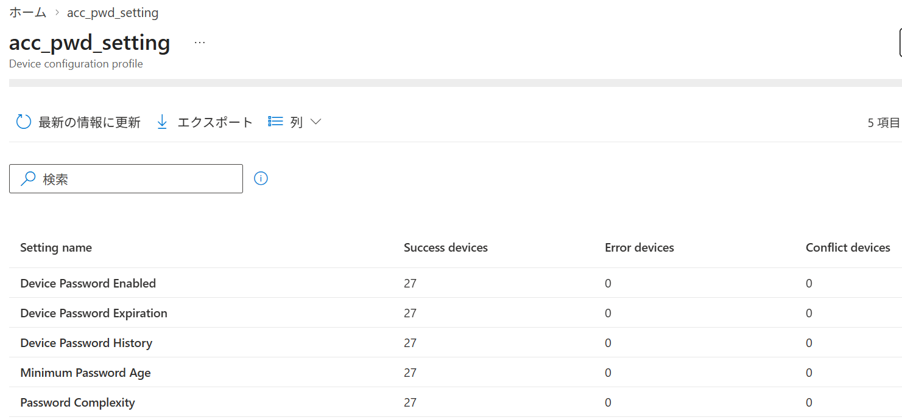
構成設定

デバイス ロック
------------------------------------------------------------------------
デバイス パスワードが有効化
有効
デバイス パスワードの履歴
13
デバイス パスワードの有効期限
0
パスワードの変更禁止期間
0
パスワードの複雑さ
1

EdgeBlockAllExtensionsExpSpecif
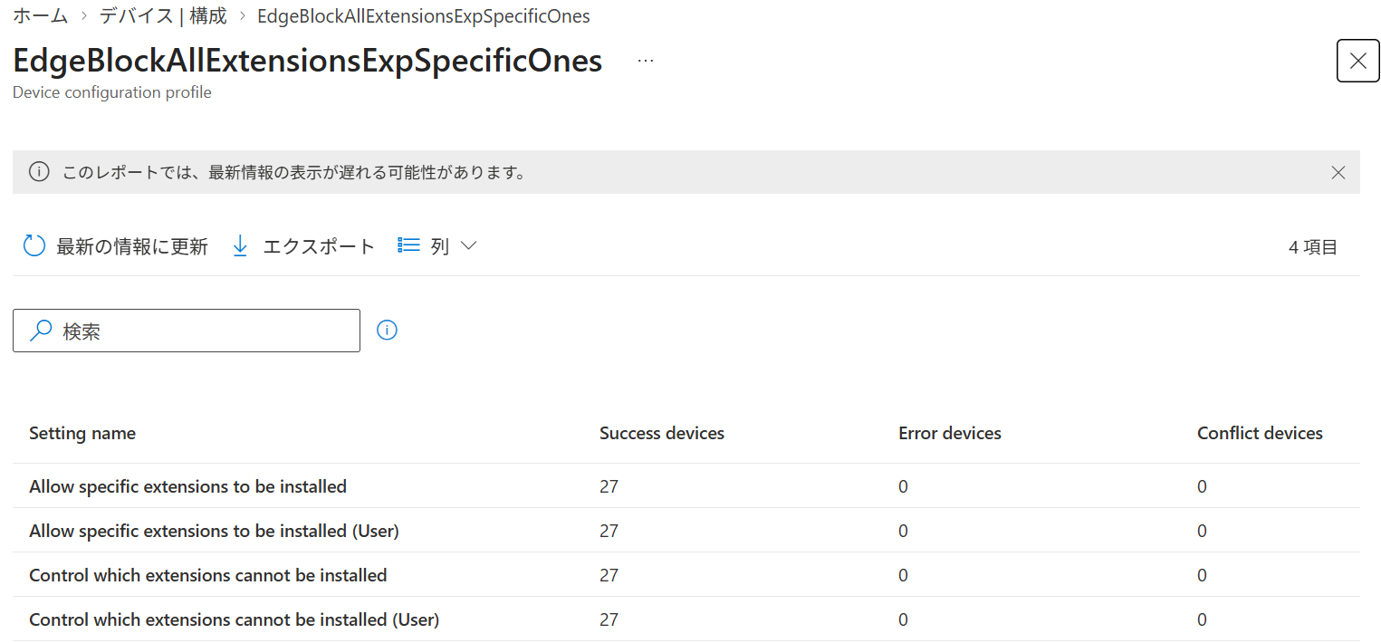
構成設定

Microsoft Edge
拡張機能
ユーザーによるインストールを防ぐ拡張 ID (または、すべての場合は *) (User)
*
------------------------------------------------------------------------
Allow specific extensions to be installed
Enabled
禁止リストから除外する拡張子 ID
kagpabjoboikccfdghpdlaaopmgpgfdc, hopiajgbpnepghlkfmdonpgdnmcajpeb
Allow specific extensions to be installed (User)
Enabled
禁止リストから除外する拡張子 ID (User)
kagpabjoboikccfdghpdlaaopmgpgfdc, hopiajgbpnepghlkfmdonpgdnmcajpeb
Control which extensions cannot be installed
Enabled
ユーザーによるインストールを防ぐ拡張 ID (または、すべての場合は *)
*
Control which extensions cannot be installed (User)
Enabled

ScreensaverConfig
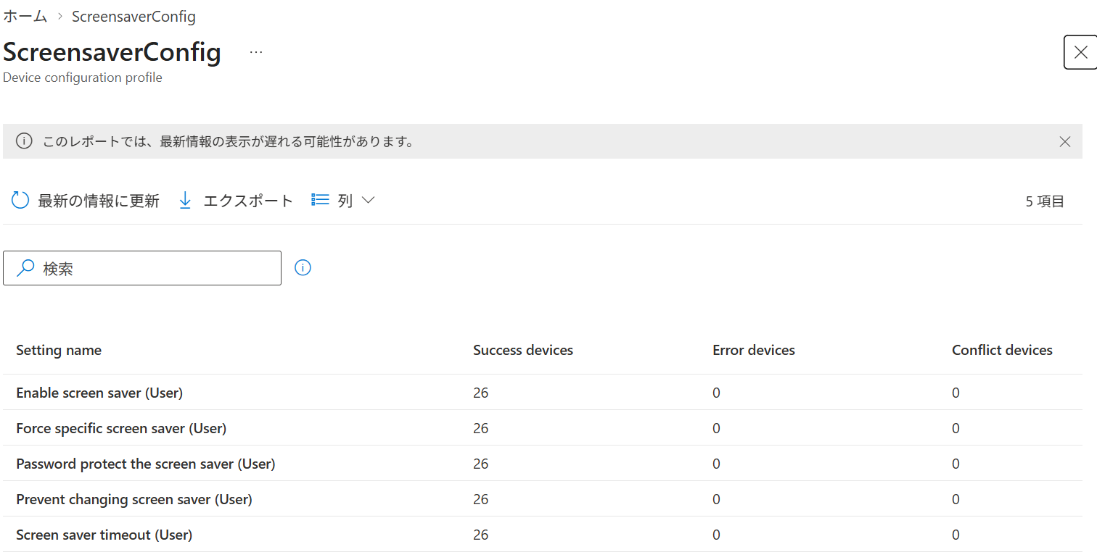
Personalization
時間 (秒): (User)
300
------------------------------------------------------------------------
Enable screen saver (User)
Enabled
Force specific screen saver (User)
Enabled
スクリーン セーバーの実行可能ファイル名 (User)
PhotoScreensaver.scr
Password protect the screen saver (User)
Enabled
Prevent changing screen saver (User)
Enabled
Screen saver timeout (User)
Enabled

wbcertctrl
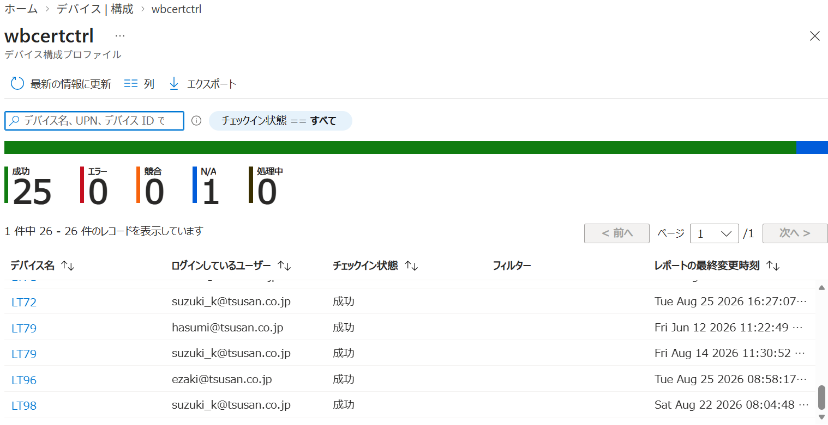
構成設定

Microsoft Edge
Clear browsing data when Microsoft Edge closes (User)
Enabled
Save cookies when Microsoft Edge closes (User)
Enabled
Save cookies when Microsoft Edge closes (User)
[*.]seiho-linc.jp
パスワード マネージャーと保護
Enable saving passwords to the password manager (User)
Disabled
管理用テンプレート
Internet Explorer
------------------------------------------------------------------------
Turn on the auto-complete feature for user names and passwords on forms (User)

AutoShareWksdisable
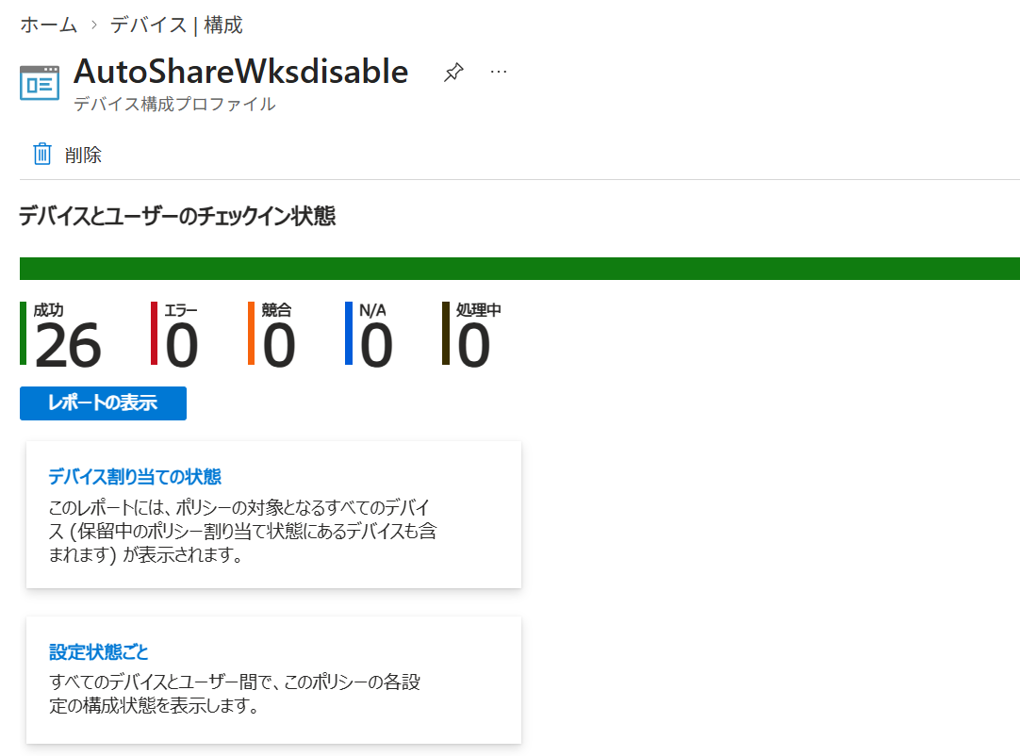
管理用テンプレート
MSS (レガシ)
------------------------------------------------------------------------
MSS: (AutoShareWks) Enable Administrative Shares (recommended except for highly secure environments)
Disabled

IEConfigCompatibilityViewIntran
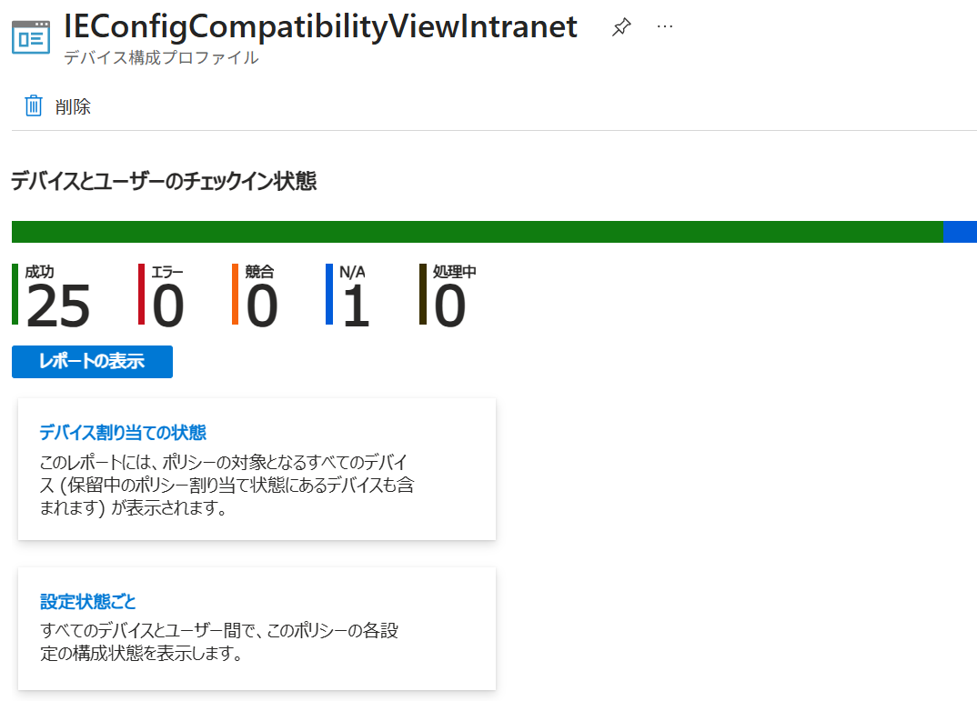

IEConfig
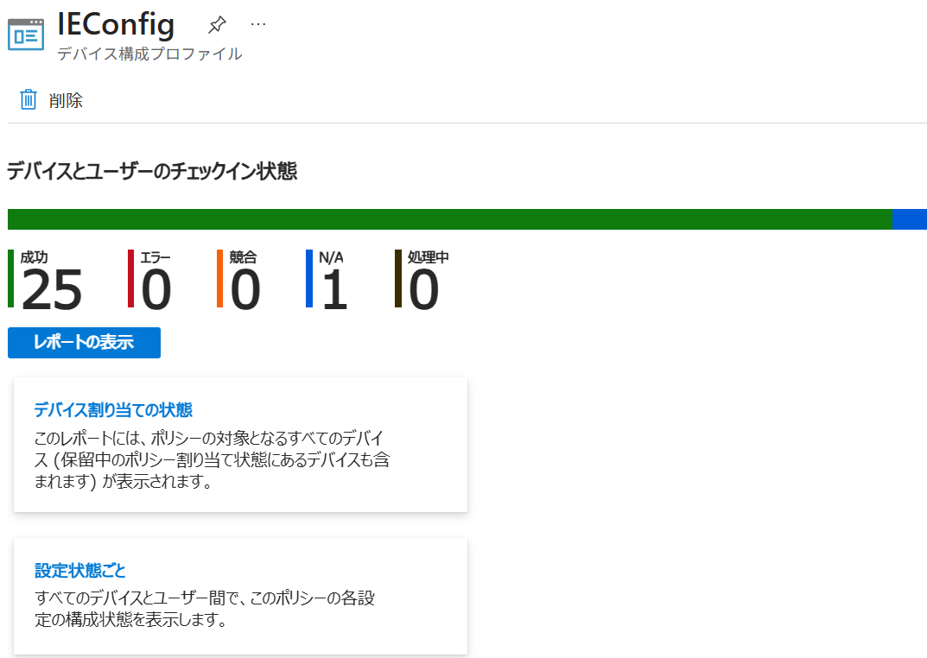

Permission for forensic usb
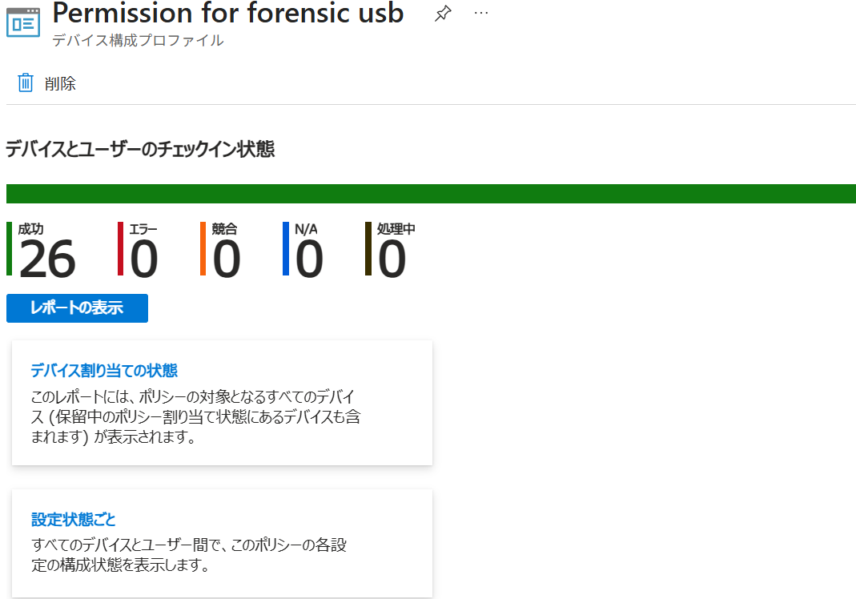

PowershellLogging
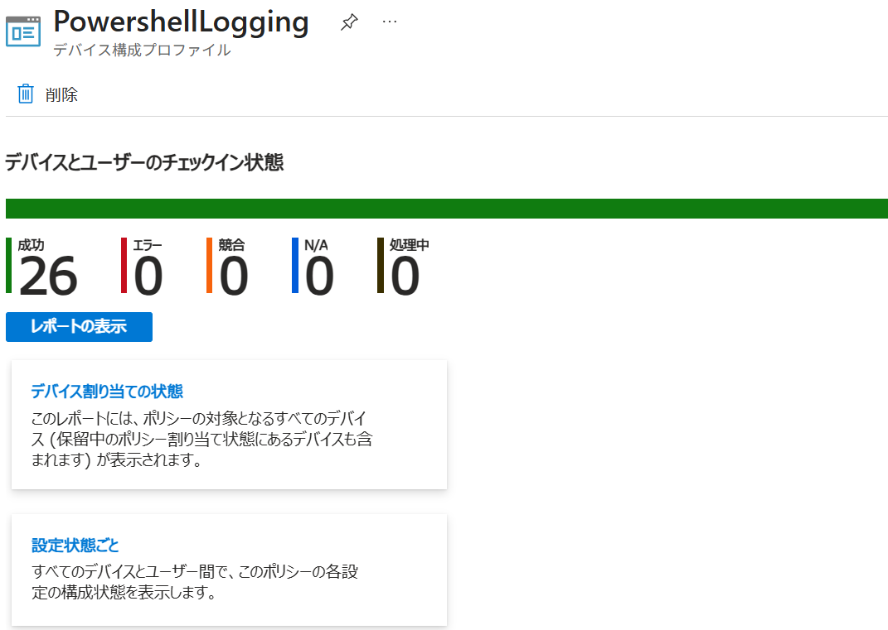

OutlookSettings
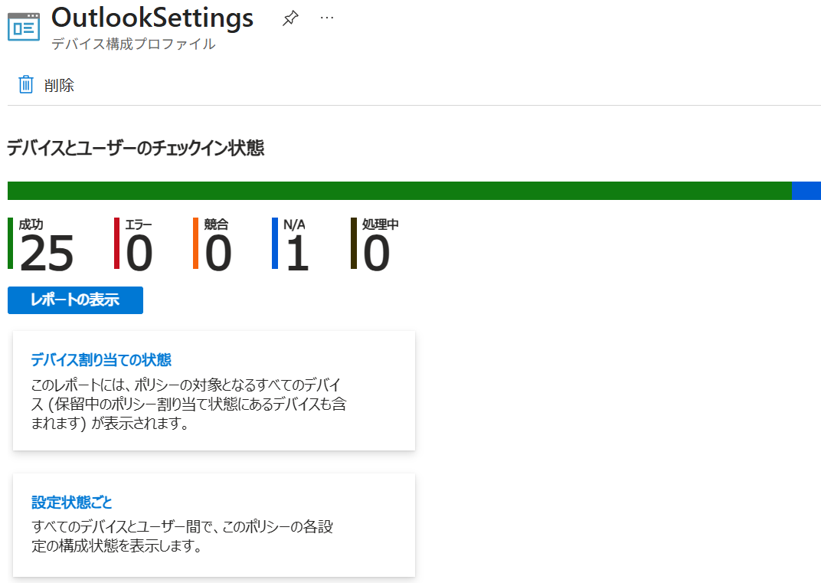

OfficeAppAutoSave
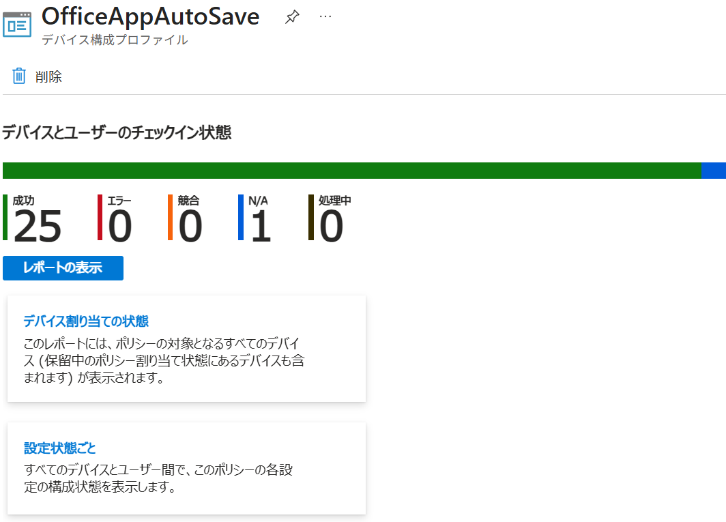

EdgePopupEnable
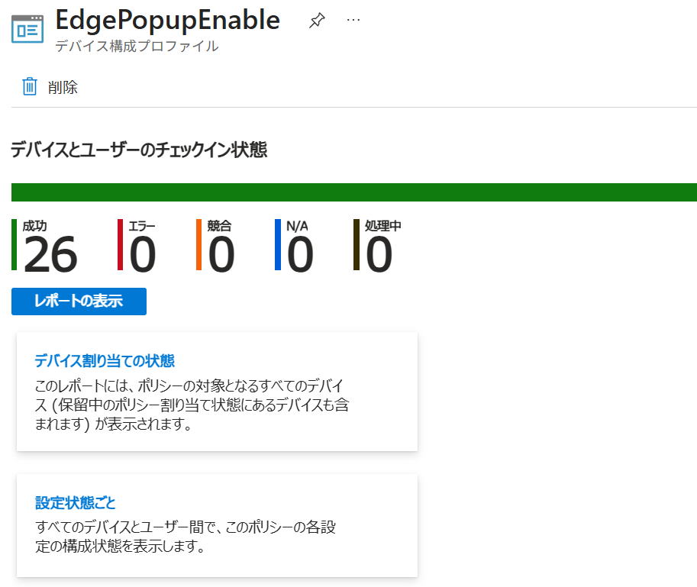

BitlockerSetting
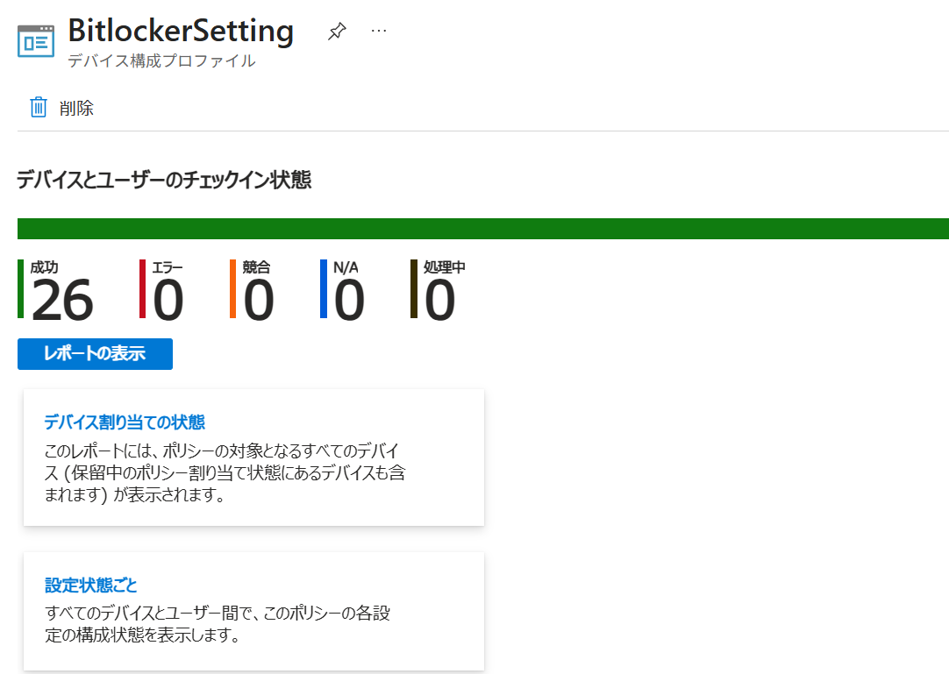

Disable RemovableDisk
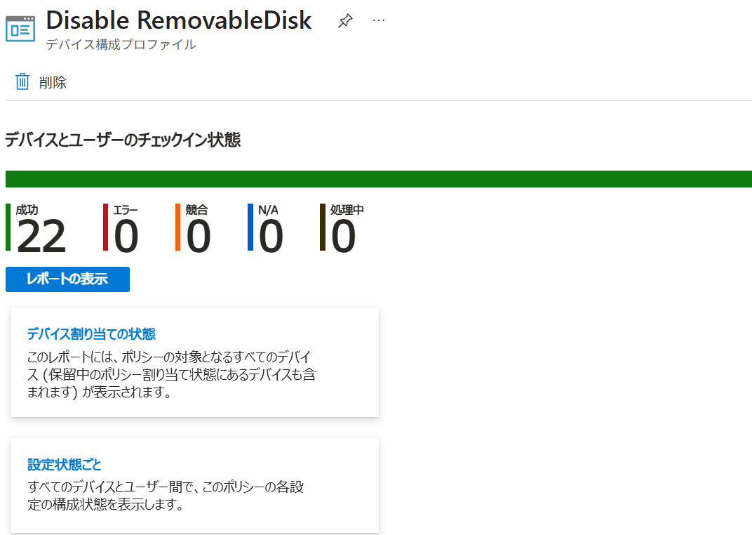

RDPdisable
